Лист1
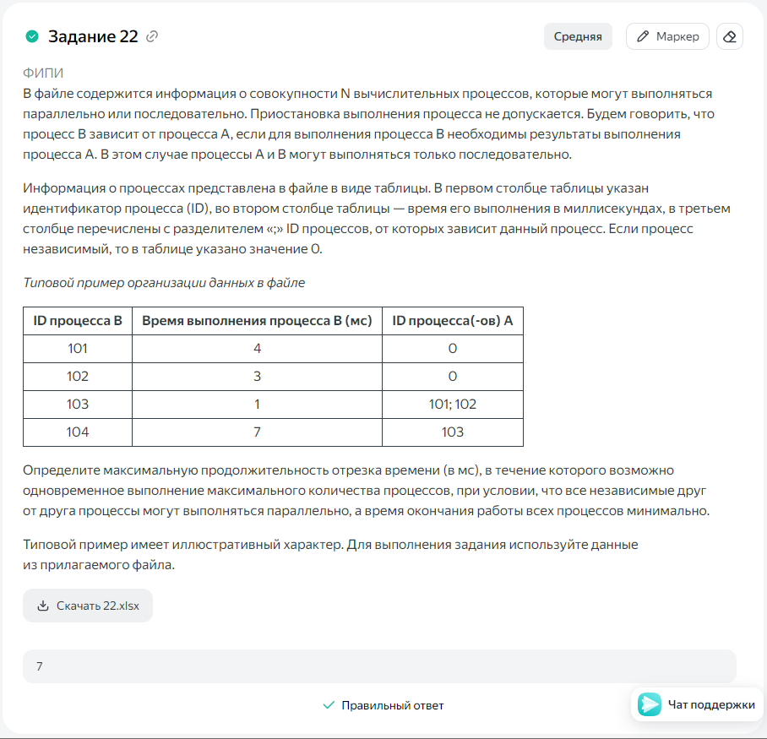
ID процесса B | Время выполнения процесса B (мс) | ID процесса (ов) A | 1 | 2 | 3 | 4 | 5 | 6 | 7 | 8 | 9 | 10 | 11 | 12 | 13 | 14 | 15 | 16 | 17 | 18 | 19 | 20 | 21 | 22 | 23 | 24 | 25 | 26 | 27 | 28 | 29 | 30 | 31 | 32 | 33
101 | 14 | 0 |  | 1 | 2 | 3 | 4 | 5 | 6 | 7 | 8 | 9 | 10 | 11 | 12 | 13 | 14
102 | 3 | 0 |  |  |  |  |  |  |  |  |  |  |  |  |  |  |  |  | 3 | 4 | 5
103 | 1 | 101;102 |  |  |  |  |  |  |  |  |  |  |  |  |  |  |  | 1
104 | 11 | 102 |  |  |  |  |  |  |  |  |  |  |  |  |  |  |  |  |  |  |  | 1 | 2 | 3 | 4 | 5 | 6 | 7 | 8 | 9 | 10 | 11
105 | 13 | 103 |  |  |  |  |  |  |  |  |  |  |  |  |  |  |  |  | 1 | 2 | 3 | 4 | 5 | 6 | 7 | 8 | 9 | 10 | 11 | 12 | 13
106 | 5 | 103 |  |  |  |  |  |  |  |  |  |  |  |  |  |  |  |  | 1 | 2 | 3 | 4 | 5
107 | 2 | 106 |  |  |  |  |  |  |  |  |  |  |  |  |  |  |  |  |  |  |  |  |  | 1 | 2
108 | 1 | 105;107 |  |  |  |  |  |  |  |  |  |  |  |  |  |  |  |  |  |  |  |  |  |  |  |  |  |  |  |  |  | 1
109 | 2 | 108 |  |  |  |  |  |  |  |  |  |  |  |  |  |  |  |  |  |  |  |  |  |  |  |  |  |  |  |  |  |  | 1 | 2
110 | 8 | 0 |  |  |  |  |  |  |  |  | 1 | 2 | 3 | 4 | 5 | 6 | 7 | 8
111 | 16 | 110 |  |  |  |  |  |  |  |  |  |  |  |  |  |  |  |  | 1 | 2 | 3 | 4 | 5 | 6 | 7 | 8 | 9 | 10 | 11 | 12 | 13 | 14 | 15 | 16
112 | 8 | 110 |  |  |  |  |  |  |  |  |  |  |  |  |  |  |  |  | 1 | 2 | 3 | 4 | 5 | 6 | 7 | 8
113 | 14 | 112 |  |  |  |  |  |  |  |  |  |  |  |  |  |  |  |  | 1 | 2 | 3 | 4 | 5 | 6 | 7 | 8 | 9 | 10 | 11 | 12 | 13 | 14
 |  |  | 0 | 1 | 1 | 1 | 1 | 1 | 1 | 1 | 2 | 2 | 2 | 2 | 2 | 2 | 2 | 2 | 6 | 6 | 6 | 6 | 6 | 6 | 6 | 5 | 4 | 4 | 4 | 4 | 4 | 4 | 2 | 2 | 0 | 7

